画面レイアウト
画面レイアウト
当機能は主に３つの画面で構成されます。

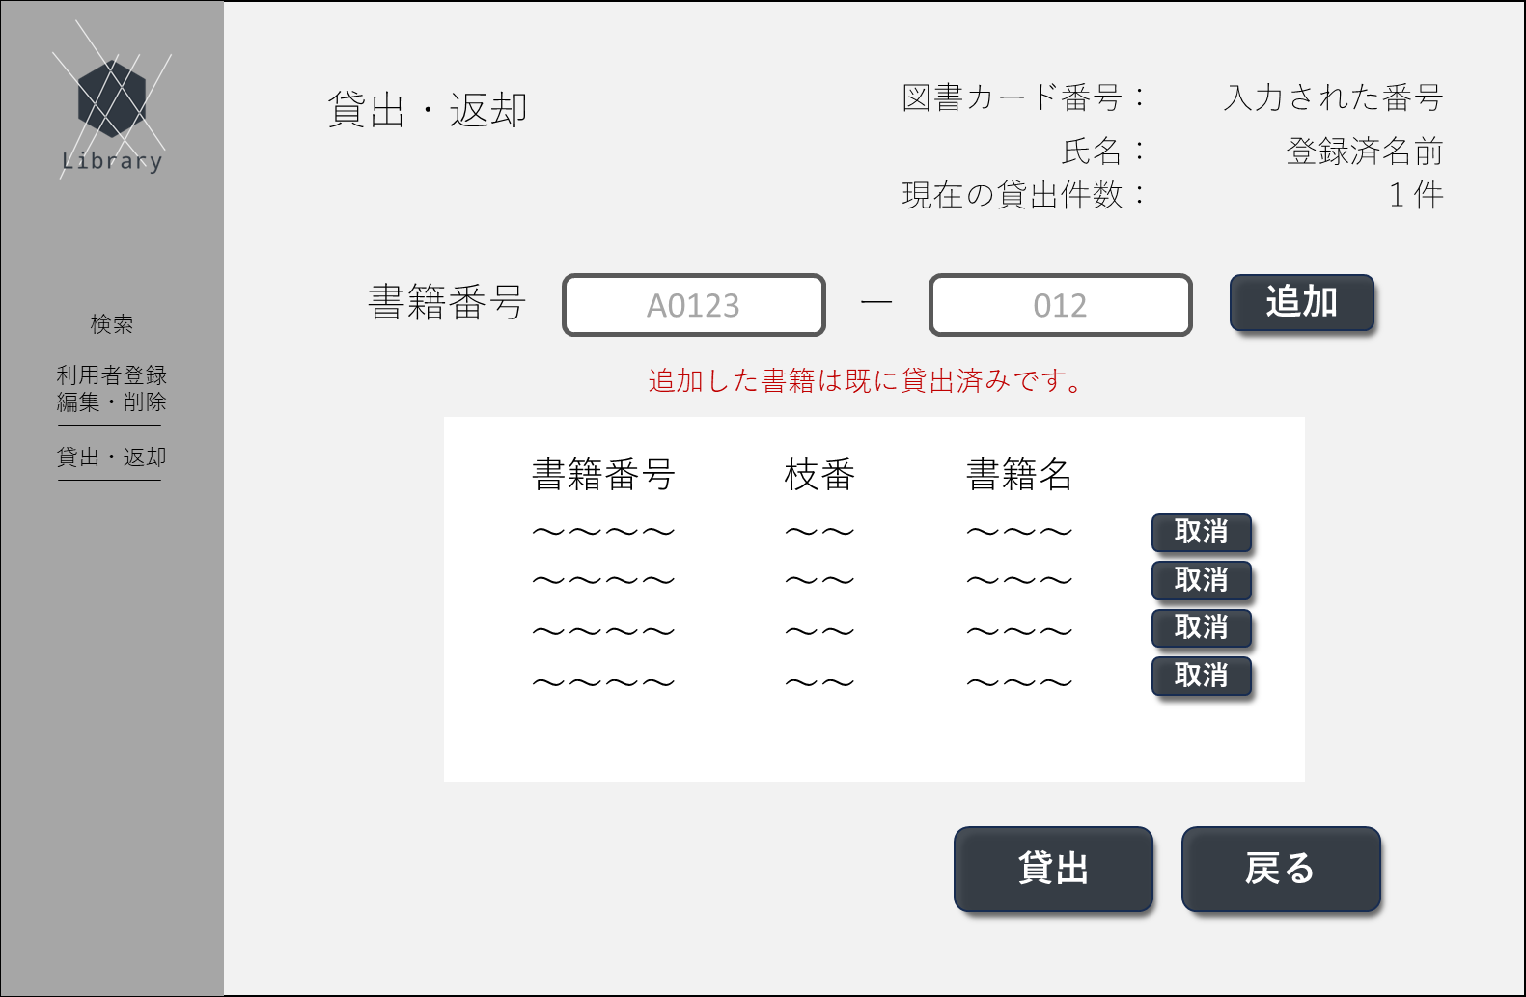
①
➁
③
④
⑤
⑥
⑨
⑩
⑦
⑧
⑪
⑫
⑬
⑭
⑮
㉑
㉒
⑯
⑰
⑱
⑲
⑳
㉓
㉔
㉕
 | 1.初期画面
 |  | 画面項目一覧
 |  | No | 項目名 | 項目説明 | 必須 | 入力種別 | 入力桁数 | 入力形式
 |  | 1 | ロゴ | ページのロゴを表示 | - | ボタン | - | -
 |  | 2 | 別ページ名 | 「検索」と表示 | - | ボタン | - | -
 |  | 3 | 別ページ名 | 「利用者登録・編集・削除」と表示 | - | ボタン | - | -
 |  | 4 | 別ページ名 | 「検索」と表示 | - | ボタン | - | -
 |  | 5 | ページタイトル | 「貸出・返却 登録情報変更」と表示 | - | 表示のみ | - | -
 |  | 6 | 利用者情報1-1 | 図書カード番号のタイトルを表示 | - | 表示のみ | - | -
 |  | 7 | 利用者情報1-2 | ログイン画面で入力された図書カード番号に応じる登録された図書カード番号を表示 | - | 表示のみ | - | -
 |  | 8 | 利用者情報2-1 | 氏名のタイトルを表示 | - | 表示のみ | - | -
 |  | 9 | 利用者情報2-2 | 図書カード番号と紐づいた氏名を表示 | - | 表示のみ | - | -
 |  | 10 | 利用者情報3-1 | 「現在の貸出件数：」と表示 | - | 表示のみ | - | -
 |  | 11 | 利用者情報3-2 | 図書カード番号に紐づいた貸出中書籍の総数を表示 | - | 表示のみ | - | -
 |  | 12 | 入力情報タイトル | 「書籍番号」と表示 | - | 表示のみ | - | -
 |  | 13 | 書籍番号入力欄 | 書籍番号の入力欄 | ○ | テキスト | 5ケタ | 半角英数字
 |  | 14 | 書籍番号枝番入力欄 | 書籍番号の枝番入力欄 | ○ | テキスト | 3ケタ | 半角数字
 |  | 15 | 追加ボタン | 入力された内容に応じて追加項目欄に追加するボタン | - | ボタン | - | -
 |  | 16 | エラー文 | 追加ボタンを押下した際に生じたエラー文を表示 | - | 表示のみ | - | -
 |  | 17 | 追加項目タイトル1 | 書籍番号と表示 | - | 表示のみ | - | -
 |  | 18 | 追加項目タイトル2 | 枝番と表示 | - | 表示のみ | - | -
 |  | 19 | 追加項目タイトル3 | 書籍名と表示 | - | 表示のみ | - | -
 |  | 20 | 追加項目情報1 | 追加された書籍の書籍番号を表示 | - | 表示のみ | - | -
 |  | 21 | 追加項目情報2 | 追加された書籍の書籍番号枝番を表示 | - | 表示のみ | - | -
 |  | 22 | 追加項目情報3 | 追加された書籍の書籍名を表示 | - | 表示のみ | - | -
 |  | 23 | 取消ボタン | 追加された項目を消去するボタン | - | ボタン | - | -
 |  | 24 | 貸出ボタン | 追加項目欄に追加された書籍を貸出状態にする | - | ボタン | - | -
 |  | 25 | 戻るボタン | 前画面に戻るボタン | - | ボタン | - | -

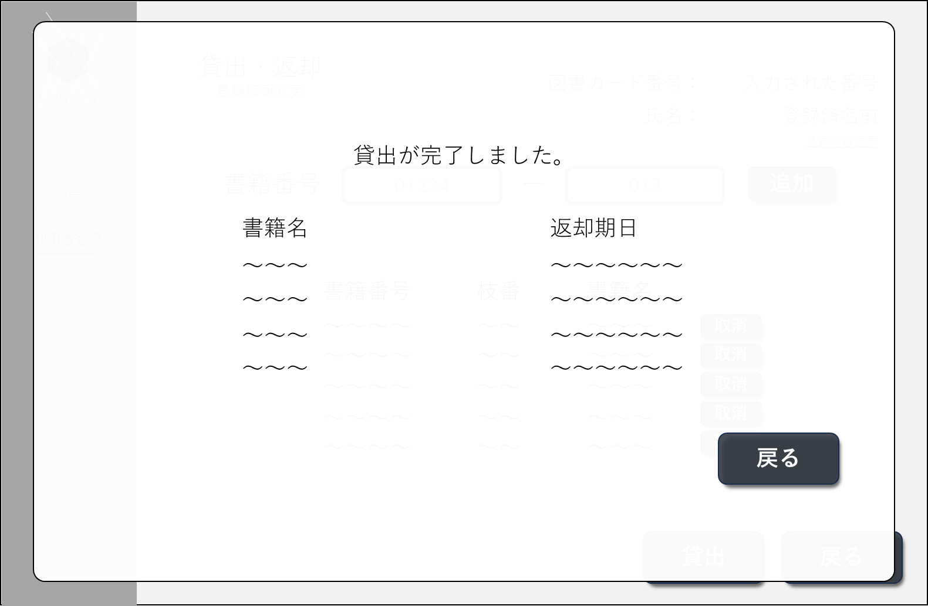
①
➁
③
④
⑤
⑥
 | 2．貸出完了画面
 |  | No | 項目名 | 項目説明 | 必須 | 入力種別 | 入力桁数 | 入力形式
 |  | 1 | タイトル | 「貸出が完了しました。」と表示 | - | 表示のみ | - | -
 |  | 2 | 書籍名タイトル | 「書籍名」と表示 | - | 表示のみ | - | -
 |  | 3 | 返却期日タイトル | 「返却期日」タイトル | - | 表示のみ | - | -
 |  | 4 | 書籍名 | 書籍名を表示 | - | 表示のみ | - | -
 |  |  | 返却期日 | 返却期日を表示 | - | 表示のみ | - | -
 |  |  | 戻るボタン | ポップアップを非表示 入力項目を消去するボタン | - | ボタン | - | -

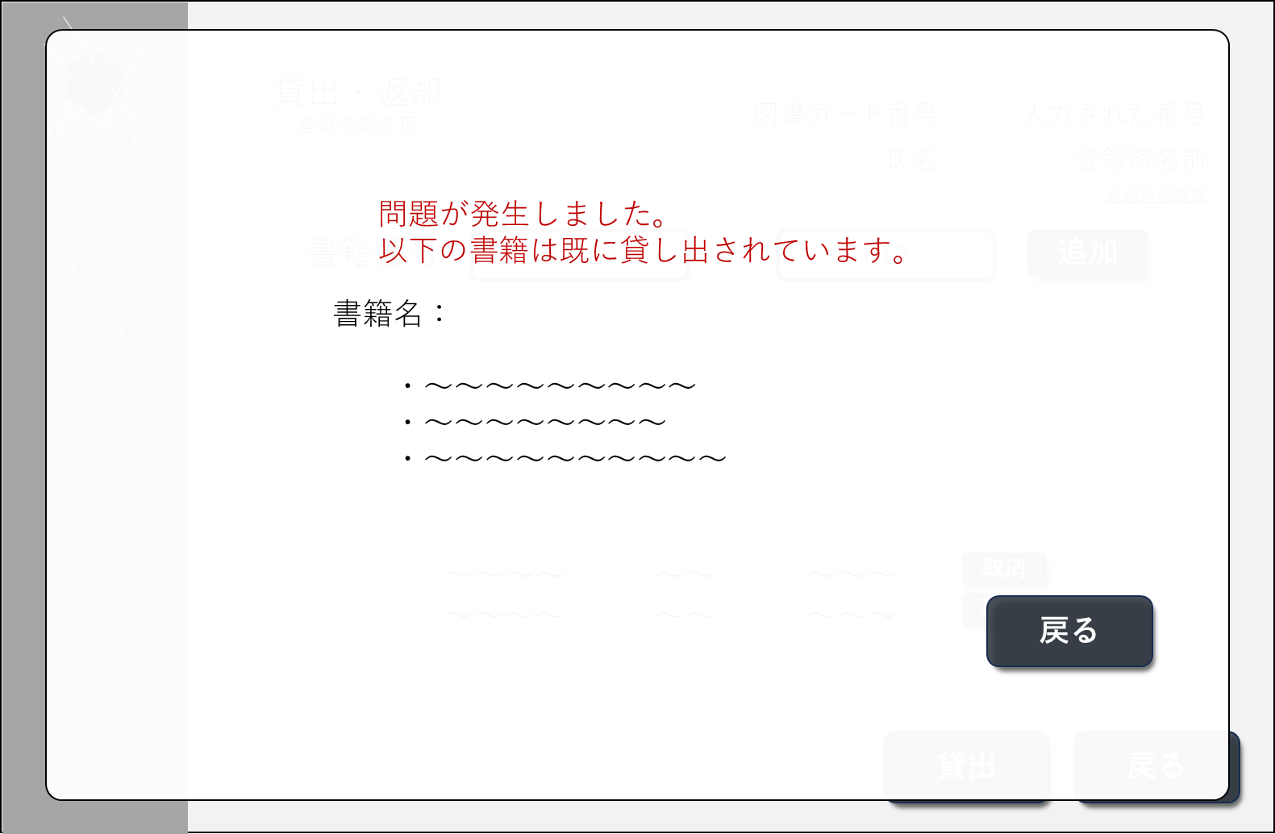
①
➁
③
④
⑤
 | 貸出ボタンエラー画面
 |  | 画面項目一覧
 |  | No | 項目名 | 項目説明 | 必須 | 入力種別 | 入力桁数 | 入力形式
 |  | 1 | エラータイトル | 「問題が発生しました。」と表示 | - | 表示のみ | - | -
 |  | 2 | エラー内容 | エラーに応じたエラー文を表示 | - | 表示のみ | - | -
 |  | 3 | 書籍名項目タイトル | 「書籍名：」と表示 | - | 表示のみ | - | -
 |  | 4 | 書籍名 | エラーのあった書籍名を表示 | - | 表示のみ | - | -
 |  | 5 | 戻るボタン | ポップアップを非表示にするボタン | - | ボタン | - | -

画面遷移図
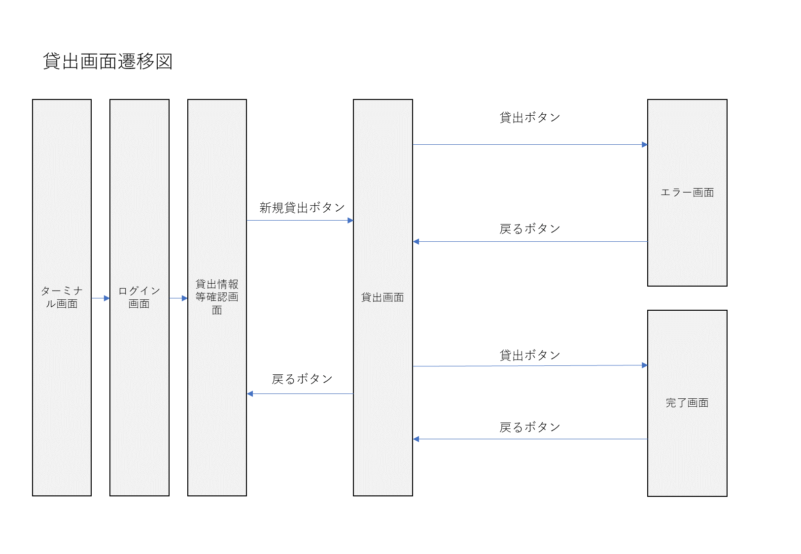
画面遷移図

